Название 1-3
Урок 1 часть 1 |  | Урок 1. Коллекции и итераторы. Модули Сборка мусора
Сборка мусора
 |  | Сборщик мусора – фоновый процесс, который управляет удалением ненужных объектов в памяти.
Корневые объекты
 |  | Корневыми называются объекты, которые не могут быть удалены сборщиком мусора. Это:
 |  | 1 Глобальные переменные 2 Текущая функция, которая находится на стадии выполнения 3 Другие функции в текущей цепочке вызовов, их параметры и локальные переменные
Оптимизации работы сборщика мусора
 |  | Работа сборщика мусора по возможности производится во время простоев работы скрипта. | Важно! Смотри скриншот ниже
 |  | Когда объектов много, сборщик мусора старается их разделять на части. Как в аналогии с деревом, сборщик разделяет крупные ветви дерева и проходит их в разное время. В итоге, у нас вместо одного большого обхода получается множество маленьких обходов. И вместо одной большой потери производительности множество маленьких.
 |  | Объекты разделяются по поколениям – на новые и на старые. Зачастую объекты живут недолго – функция вызвалась, создала объекты, обработала их, вернула какое-то значение и завершилась. Поэтому есть смысл проверять чаще только новые объекты. Старые проверяются реже.

Урок 1 часть 2 |  | Урок 1. Коллекции и итераторы. Модули Тип данных Symbol
Тип данных Symbol | `https://learn.javascript.ru/symbol |  | Лекция 1 - 00:14:00
 | Свое пояснение! Каждый новый Symbol создается как пароль - в виде hash. На основе данных о текущем состоянии ОС. Поэтому Symbol никогда не может быть одинаковым | По спецификации, в качестве ключей для свойств объекта могут использоваться только строки или символы. Ни числа, ни логические значения не подходят, разрешены только эти два типа данных.
 | Важно! Глобальный объект window хранит также все встроенные классы в JavaScript. Класс Array и Symbol, их описание хранится именно в window | Тип данных Symbol представляет из себя уникальный идентификатор объекта. Значение всегда уникально, даже у переменных, объявленных с одинаковым описанием. Для того, чтобы одному описанию соответствовал один идентификатор, его нужно объявить в глобальном реестре.
значение уникально
 | 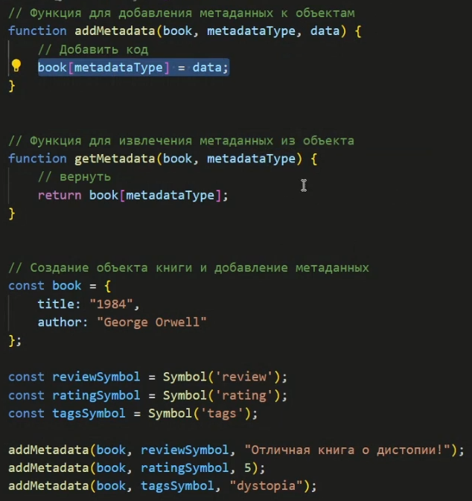 Пример с метаданными | const symbol = Symbol(); const dogID = Symbol('dog'); //значение уникально, даже если мы создадим несколько символов с одинаковым описанием const dog1 = Symbol('dog'); const dog2 = Symbol('dog'); console.log(dog1 == dog2); //false
Символы не преобразуются автоматически в строки
 | Пояслнение! Это – языковая «защита» от путаницы, ведь строки и символы – принципиально разные типы данных и не должны неконтролируемо преобразовываться друг в друга. | alert(dogID); //TypeError: Cannot convert a Symbol value to string console.log(dogID); //Symbol(dog)
«Скрытые» свойства | `https://learn.javascript.ru/symbol#skrytye-svoystva
 | Проблема | let user = { name: "Вася" }; // Объявляем в нашем скрипте свойство "id" user.id = "Наш идентификатор"; // ...другой скрипт тоже хочет свой идентификатор... user.id = "Их идентификатор" // Ой! Свойство перезаписано сторонней библиотекой! | let id = "id"; const obj1 = {}; obj1.id = "spoon"; obj1[id] = "text"; console.log(obj1);
 | Решение | let buddy = { [id] : 'Жучка', }; console.log(buddy.showID()); | пояснение главного смысла! Он помогает защитить свойства объекта от случайного изменения или перезаписи. Просто чаще всего используют строки для обозначения ключа к свойству объекта. Использование Symbol снижает этот риск, однако перезписать его тоже возможно при правильно обращении через Symbol
Символы в литеральном объекте
 | Очень важно!!! -> | Если мы хотим использовать символ при литеральном объявлении объекта {...}, его необходимо заключить в квадратные скобки.
 |  | let id = Symbol("id"); let user = { name: "Вася", [id]: 123 // просто "id: 123" не сработает };
Символы игнорируются циклом for…in
 |  | let id = Symbol("id"); let user = { name: "Вася", age: 30, [id]: 123 }; for (let key in user) alert(key); // name, age (свойства с ключом-символом нет среди перечисленных) // хотя прямой доступ по символу работает alert( "Напрямую: " + user[id] );
 | Важно! А вот Object.assign, в отличие от цикла for..in, копирует и строковые, и символьные свойства: | let id = Symbol("id"); let user = { [id]: 123 }; let clone = Object.assign({}, user); alert( clone[id] ); // 123
Глобальные символы | `https://learn.javascript.ru/symbol#globalnye-simvoly
 | Например, разные части нашего приложения хотят получить доступ к символу "id", подразумевая именно одно и то же свойство. | Итак, как мы видели, обычно все символы уникальны, даже если их имена совпадают. Но иногда мы наоборот хотим, чтобы символы с одинаковыми именами были одной сущностью.
глобальный реестр символов |  | Для этого существует глобальный реестр символов. Мы можем создавать в нём символы и обращаться к ним позже, и при каждом обращении нам гарантированно будет возвращаться один и тот же символ.
Symbol.for(key) | SELECT, CREATE глобальный символ | Он проверяет глобальный реестр и, при наличии в нём символа с именем key, возвращает его, иначе же создаётся новый символ Symbol(key) и записывается в реестр под ключом key. В некоторых языках программирования, например, Ruby, на одно имя (описание) приходится один символ, и не могут существовать разные символы с одинаковым именем. В JavaScript, как мы видим, это утверждение верно только для глобальных символов. | // читаем символ из глобального реестра и записываем его в переменную let id = Symbol.for("id"); // если символа не существует, он будет создан // читаем его снова и записываем в другую переменную (возможно, из другого места кода) let idAgain = Symbol.for("id"); // проверяем -- это один и тот же символ alert( id === idAgain ); // true
Symbol.keyFor | SELECT глобальный символ | Для глобальных символов, кроме Symbol.for(key), который ищет символ по имени, существует обратный метод: Symbol.keyFor(sym), который, наоборот, принимает глобальный символ и возвращает его имя. Важно! Внутри метода Symbol.keyFor используется глобальный реестр символов для нахождения имени символа. Так что этот метод не будет работать для неглобальных символов. Если символ неглобальный, метод не сможет его найти и вернёт undefined. | // получаем символ по имени let sym = Symbol.for("name"); let sym2 = Symbol.for("id"); // получаем имя по символу alert( Symbol.keyFor(sym) ); // name alert( Symbol.keyFor(sym2) ); // id
Системные символы
 |  | Существует множество «системных» символов, использующихся внутри самого JavaScript, и мы можем использовать их, чтобы настраивать различные аспекты поведения объектов.
 |  | Эти символы перечислены в спецификации в таблице Well-known symbols: Symbol.hasInstance Symbol.isConcatSpreadable Symbol.iterator Symbol.toPrimitive …и так далее. В частности, Symbol.toPrimitive позволяет описать правила для объекта, согласно которым он будет преобразовываться к примитиву. Мы скоро увидим его применение.

Урок 1 часть 2 |  | Урок 1. Коллекции и итераторы. Модули Итераторы для объектов. Symbol.iterator | Лекция 1 - 00:32:00
Итераторы для объектов
 |  | Перебираемые, или итерируемые объекты – это обобщение массивов. Концепция, позволяющая любой объект использовать в цикле for(… of …). Естественно, массивы сами по себе являются итерируемыми. Но есть большое количество других встроенных объектов, которые являются итерируемыми. Например, строки.
Symbol.iterator | `https://learn.javascript.ru/iterator
 |  | Встроенная конструкция языка Symbol.iterator позволяет создавать итераторы, которые работают по написанному нами коллбеку
 |  | let range = { from: 1, to: 5 }; // хотим сделать перебор // for (let num of range) …
пояснение работы for of! Конструкция for..of в начале своего выполнения автоматически вызывает Symbol.iterator(), получает итератор и далее вызывает метод next() до получения done: true. Такова внутренняя механика. Внешний код при переборе через for..of видит только значения. | Для возможности использовать объект в for..of нужно создать в нём свойство с названием Symbol.iterator (системный символ). По стандарту у такого объекта должен быть метод next(), который при каждом вызове возвращает очередное значение и проверяет, окончен ли перебор. Cоздаётся другой объект - Symbol.iterator, который хранит текущее состояние перебора и возвращает значение. Этот объект называется итератором и возвращается при вызове метода range[Symbol.iterator]. У итератора должен быть метод next(), который при каждом вызове возвращает объект со свойствами: value – очередное значение, done – равно false если есть ещё значения, и true – в конце. | // сделаем объект range итерируемым range[Symbol.iterator] = function() { let current = this.from; let last = this.to; // метод должен вернуть объект с методом next() return { next() { if (current <= last) { return { done: false, value: current++ }; } else { return { done: true }; } } } }; for (let num of range) { alert(num); // 1, затем 2, 3, 4, 5 } | О коде слева! Такое отделение функциональности перебора от самого объекта даёт дополнительную гибкость. Например, объект может возвращать разные итераторы в зависимости от своего настроения и времени суток. Однако, бывают ситуации когда оно не нужно. Пояснение! Можно создать сколько угодно итераторов, которые будут по-своему итерировать объект
Ручное управление любым итератором | `https://learn.javascript.ru/iterator#vstroennye-iteratory
 | Встроенные в JavaScript итераторы можно получить и явным образом, без for..of, прямым вызовом Symbol.iterator. | use strict'; let str = "Hello"; // Делает то же, что и // for (var letter of str) alert(letter); let iterator = str[Symbol.iterator](); while(true) { let result = iterator.next(); if (result.done) break; alert(result.value); // Выведет все буквы по очереди }
Array.from
 | Метод from класса Array позволяет создавать массивы из итерируемых объектов | let text = "It's Array like!"; let array = Array.from(text); console.log(array); // ['I', 't', "'", 's', ' ', 'A', 'r', 'r', 'a', 'y', ' ', 'l', 'i', 'k', 'e', '!']

Урок 1 часть 3 |  | Урок 1. Коллекции и итераторы. Модули Map, Set | Лекция 1 - 00:44:00
Map
 |  | Мар – это коллекция ключ/значение, как объект. В отличие от объектов, Мар позволяет в качестве ключей использовать ключи любого типа.
 | Семантика map: map.forEach((value, key, map => {}); | new Map() – создаёт коллекцию. map.set(key, value) – записывает по ключу key значение value. map.get(key) – возвращает значение по ключу или undefined, если ключ key отсутствует. map.has(key) – возвращает true, если ключ key присутствует в коллекции, иначе false. map.delete(key) – удаляет элемент (пару «ключ/значение») по ключу key. map.clear() – очищает коллекцию от всех элементов. map.size – возвращает текущее количество элементов. | 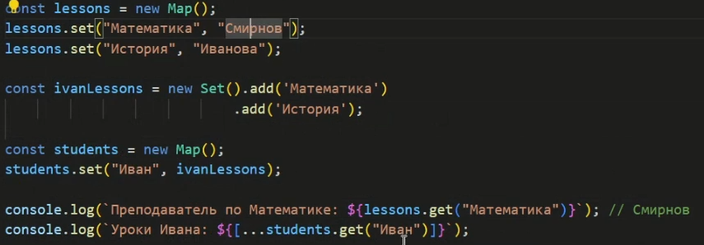 Пример преобразования MAP и SET
Object => Map => Object | Пояснение! Создаем Map на основе Object. В конце преобразуем Map в Object let map = new Map(Object.entries(obj)); let obj = Object.fromEntries(map);
Set
 |  | Set – это «множество» значений (без ключей), где каждое значение может появляться только один раз.
Array => Set => Array | Пояснение! Создаем Set на основе массива. В конце преобразуем Set в массив let buddies = [ "Жучка", "Жучка", "Жучка", "Тузик", ]; let uniqueBuddies = new Set(buddies); let arr = Array.from(uniqueBuddies); console.log(arr); | new Set(iterable) – создаёт Set, и если в качестве аргумента был предоставлен итерируемый объект (обычно это массив), то копирует его значения в новый Set set.add(value) – добавляет значение (если оно уже есть, то ничего не делает), возвращает тот же объект set set.delete(value) – удаляет значение, возвращает true, если value было в множестве на момент вызова, иначе false. set.has(value) – возвращает true, если значение присутствует в множестве, иначе false set.clear() – удаляет все имеющиеся значения set.size – возвращает количество элементов в множестве | Лекция 1 - 00:52:00
WeakMap | Самоизучение!
 |  | WeakMap – это Map-подобная коллекция, позволяющая использовать в качестве ключей только объекты, и автоматически удаляющая их вместе с соответствующими значениями, как только они становятся недостижимыми иными путями.
WeakSet | Самоизучение!
 |  | WeakSet – это Set-подобная коллекция, которая хранит только объекты и удаляет их, как только они становятся недостижимыми иными путями.

Урок 1 часть 3 |  | Урок 1. Коллекции и итераторы. Модули Модули | Лекция 1 - 00:57:00
export/import/type="module"
Работает только! Может работать и без браузера Важно! Может работать только с использованием live server |  | export { name1, name2, …, nameN }; export { variable1 as name1, variable2 as name2, …, nameN }; export let name1, name2, …, nameN; // или var export let name1 = …, name2 = …, …, nameN; // или var, const export default выражение; export default function (…) { … } // или class, function* export default function name1(…) { … } // или class, function* export { name1 as default, … }; export * from …; export { name1, name2, …, nameN } from …; export { import1 as name1, import2 as name2, …, nameN } from …;
HTML
 | Важно! При использовании type="module" запуск браузера только через live-server | <body> <script src="script.js" type="module"></script> </body>
Javascript | Вариант 1 (несколько переменных) | Вариант 2 (несколько переменных) | Вариант 3 (одна переменная)
 | export const myData = "Hello world - Data"; export function helloWorldFunction() { console.log("Hello world - Data"); } | const myData = "Hello world - Data"; function helloWorldFunction() { console.log("Hello world - Data"); } export {helloWorldFunction, myData}; | const myData = "Hello world - Data"; const helloWorldFunction = () => { console.log("Hello world - Data"); } export default myData;
 |  | import { helloWorldFunction, myData } from "./script2.js"; console.log(myData); helloWorldFunction(); | import myData from "./script2.js"; console.log(myData);
 |  |  | Важно - только для варианта с default! Если импортируется только одна переменная, то фигурные скобки нужно убрать

Урок 2 часть 1 |  | Урок 2. Продвинутая работа с функциями и классами Window | Лекция 2 - 00:11:00
var, function
 |  | Устаревший оператор объявления переменной var создавал переменные в глобальном объекте. Функции, объявленные с ключевым словом function, также создаются с привязкой к window.
 | Дополнительно смотри! 4 четверть_5_JavaScript_Front_события_медиафайлы_геолокация => Геолокация | Лучше не хранить в глобальной области какие-либо данные, так как потом заметно сложнее отследить какие-либо ошибки в расчётах. Иногда крайне полезно хранить глобальный объект для использования в приложении, а в некоторых фреймворках, например, в React, без него не обойтись. Для этого используют специальные правила, управляющие хранением данных, которые называются управлением состоянием приложения (State Management).
Рабоτа c window |  | const newWindow = window.open('https://www.example.com', '_blank'); //Открывает Hовое окно браузера window.resizeTo(800, 600); // Изменяет размер окна на 800х600 пикселей window.location.href='https://www.example.com'; // Перенаправляет на другу страничу const windowWidth = window.innerWidth; // Пoлучает ширину окна | Лекция 2 - 00:12:38
Рабоτа c window.window |  | const isWindowOpen = window.window.open('https://www.example.com') !== null; // Проверяет, открыто ли окно const windowHeight = window.window.innerHeight; // Получает высоту окна window.window.location.href = 'https://www.example.com'; // Перенаправляет на другую страницу во вложенном окне
Рабоτа с self |  | const newWindowSelf = self.open('https://www.example.com', '_blank'); // Откpывает новое окно браузера с использованием self self.close(); // Закрывает текущее окно с использованием self self.resizeTo(800, 600); // Изменяет размер окна на 800x600 пикселей с использованием self self.location.href='https://www.example.com'; // Перенаправляет на другук страничу c использованием self

Урок 2 часть 2 |  | Урок 2. Продвинутая работа с функциями и классами Рефлексия в JavaScript | Лекция 2 - 00:24:00
Функции
 |  | Функциям присущи операции, которые можно проводить с объектами: передавать по ссылке, добавлять свойства, методы и тому подобное.
имя_функции.name имя_функции.length |  | У функций есть два специальных свойства: name, с помощью которого мы можем получить имя функции и length, позволяющее получить количество аргументов, описанных при объявлении без учёта остаточных аргументов. Кроме того, мы можем определить собственные свойства.
имя_функции.name
 |  | Свойство name можно использовать для идентификации функции в средствах отладки или в сообщениях об ошибках. Оно доступно только для чтения и не может быть изменено оператором присваивания
имя_функции.length
 |  | Свойство length указывает, сколько аргументов ожидает функция, т. е. количество формальных параметров. Это число не включает остаточные параметры и включает только параметры перед первым параметром со значением по умолчанию. Напротив, arguments.length является локальным для функции и показывает количество аргументов, фактически переданных функции.

Урок 2 часть 3 |  | Урок 2. Продвинутая работа с функциями и классами Особенности стрелочных функций | Лекция 2 - 00:27:00

Урок 2 часть 4 |  | Урок 2. Продвинутая работа с функциями и классами Сеттеры и геттеры | Лекция 2 - 00:34:00
Сеттеры и геттеры
 | Важно! Задаются в виде имени того параметра/свойства, с которым работают | 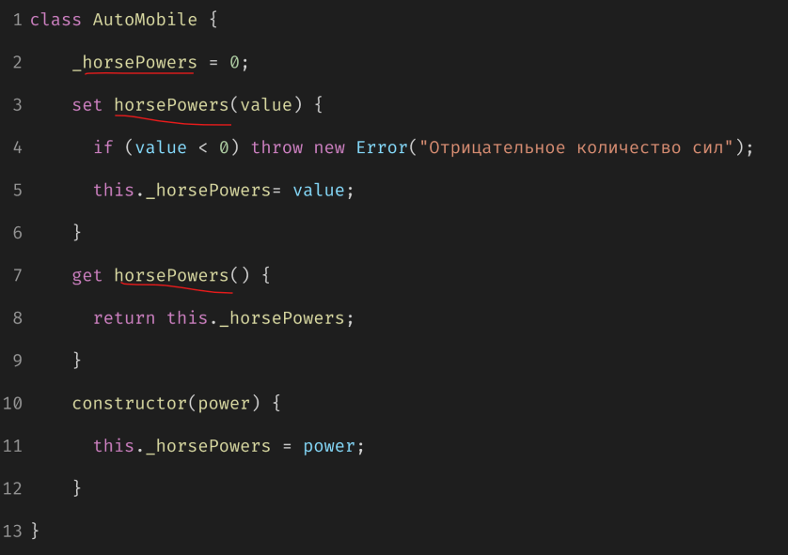

Урок 2 часть 5 |  | Урок 2. Продвинутая работа с функциями и классами Защищенные и приватные поля | Лекция 2 - 00:41:00
Защищённое свойства
 |  | _horsePowers = 10; Указываются в виде нижнего подчеркивания в начале названия переменной.
 |  | Если в Runtime идет попытка изменить значение данного параметра, то будет вызвана ошибка.
Приватное свойство
 |  | #horsePowers = 10; Указываются в виде # в начале названия переменной.
 |  | Если в скрипте происходит попытка изменить значение данного параметра, то будет вызвана ошибка до запуска Runtime

Урок 2 часть 6 |  | Урок 2. Продвинутая работа с функциями и классами Опциональная цепочка вызовов | Лекция 2 - 00:46:00
Опциональная цепочка вызовов методов
 | obj.key = null | obj.key //Uncaught TypeError: Cannot read properties of undefined (reading 'key')
 | Пояснение! В итоге, никакой ошибки выдано не будет, нам просто вернётся значение undefined без лишних нагромождений условных операторов. | obj?.key //undefined
Оператор нулевого слияния
 |  | Допустим, есть у нас две переменных a и b. Если значение в переменной a равно null или undefined, мы хотим использовать значение переменной b.
 | Пояснение! Ранее часто пользовались логическим оператором ||, но он мог отнести к отсутствию данных значения, которые при неявном преобразовании типов приводились к булеву значению false: пустую строку, 0, NaN и, собственно, false. | console.log(null ?? 'значение по умолчанию'); console.log(undefined ?? null ?? 'значение по умолчанию');

Урок 3 часть 1 |  | Урок 3. Промисы. Хранилище Cookies
Cookies
 |  | Определение! Cookie – это строки с данными, которые хранятся в браузере.
 |  | Очень важно! Куки устанавливаются веб-сервером. Устанавливаются с помощью HTTP-заголовка Set-Cookie, затем браузер их будет вставлять во все запросы с помощью заголовка Cookie.
 |  | Куки имеют максимальный объём данных 4Кб для одной пары ключ-значение, поэтому много информации записать в них не получится.
 | INSERT | Функция устанавливает cookie с указанными именем, значением и сроком действия в днях
 |  | let setCookie = (name, value, days) => { let expirationDate = new Date(); expirationDate.setDate(expirationDate.getDate() + days); let cookieValue = encodeURIComponent(value) + '; expires=' + expirationDate.toUTCString(); document.cookie = name + '=' + cookieValue; }; setCookie('username', 'John Doe', 7); setCookie('userinfo2', 'Mister', 5); setCookie('userinfo', 'Mister2', 55);
 | SELECT | Функция возвращает значение cookie с указанным именем | Лекция 3 - 00:46:00
 |  | let getCookie = (name) => { let cookies document.cookie.split(';'); for (let cookie of cookies) { let [cookieName, cookieValue] = cookie.trim().split('='); if (cookieName === name) { return decodeURIComponent(cookieValue); } } return null; }; let username = getCookie('username'); console.log('значение соokie "username":', username); | 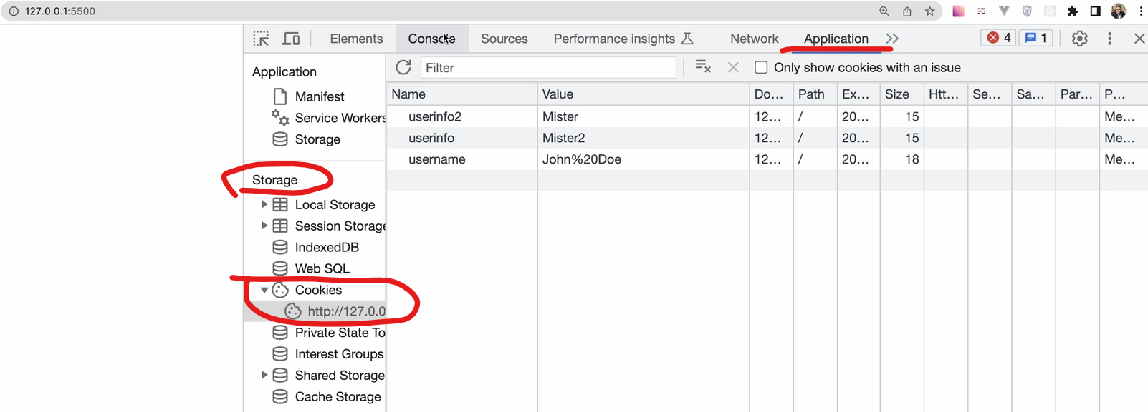
 | DELETE | Функция удаляет cookie с указанным именем | Лекция 3 - 00:49:00
 |  | let deleteCookie = (name) => { document.cookie = name + '=; expires=Thu, 01 Jan 1970 00:00:00 UTC; path=/; '; }; deleteCookie('userinfo2');

Урок 3 часть 2 |  | Урок 3. Промисы. Хранилище Генераторы
Генераторы
 |  | Определение! Генераторы – это специальный тип функции, который может приостанавливать своё выполнение, принимать промежуточные данные и продолжать своё выполнение с новыми вводными.
 |  | Сам генератор записывается как функция – выражение со звёздочкой после ключевого слова function. Промежуточные значения могут возвращаться с помощью оператора yield. Само выражение с объявлением генератора не вызывает его, а возвращает специальный объект генератора, с помощью которого мы можем управлять его выполнением.
 |  | Запустить выполнение генератора мы можем с помощью метода next().
 | Генератор для генерации последовательности чисел | function* numberGenerator() { let number = 1; while (true) { yield number; number++; } | Лекция 3 - 01:14:00
 | Создаем экземпляр генератора | const generator = numberGenerator();
 | Генерируем итератор, который будет возвращать следующее число при каждом вызове next() | console.log(generator.next().value); // 1 console.log(generator.next().value); // 2 console.log(generator.next().value); // 3 console.log(generator.next().value); // 4

